Instrucciones de relleno modelo

Instrucciones de cumplimentación

1. Rellenar los datos requeridos en las filas 18,19,20,21, y 22:
 | a) NIF de la empresa o autónomo titular del CAF
 | b) Nombre y apellidos o Razón social del autónomo titular del CAF
 | c) Domicilio del establecimiento (nombre y tipo de vía)
 | d) Número de la vía donde se sitúa el establecimiento | LOGO ASOCIACIÓN
 | e) Escalera dónde se sitúa el establecimiento (si procede)
 | f) Piso del domicilio del establecimiento (si procede)
 | g) Puerta del domicilio del establecimiento (si procede)
 | h) Código Postal (C.P)
 | i) Provincia (selección mediante lista desplegable)
 | j) Localidad donde se sitúa el establecimiento
 | k) Teléfono y correo electrónico de contacto
 | l) Nº CAF de la Empresa
 | m) Código de la oficina gestora en la que se inscribió
2. Seleccionar el gas refrigerante en cuestión de la lista desplegable (COLUMNA H,I,J,K)
 | 2.a En caso de no ser un refrigerante listado, seleccionar en la columna H,I,J,K la opción "otros preparados" u "otros preparados (regenerados)"
 | 2.b En la columna M seleccionar el refrigerante en cuestión de la lista desplegable.
3. Indicar la cantidad en inventario de gas columnas N-Q
4. La hoja cálculo de la deuda tributaria muestra el valor del impuesto de los gases almacenados.
5. Para ampliar el número de registros o filas de las hojas, se debe:
 | 5.a Seleccionar toda la fila de la hoja (en el margen izquierdo, se pincha con el botón izquierdo del ratón sobre el número que indica la fila)
 | 5.b Se pincha con botón derecho del ratón sobre el número indicativo de fila y se abre el cuadro de diálogo. Seleccionar la opción Copiar.
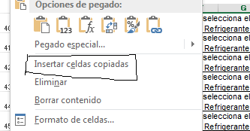
 | 5.c Repetir el paso anterior, y en el cuadro de diáologo seleccionar la opción insertar celdas copiadas.
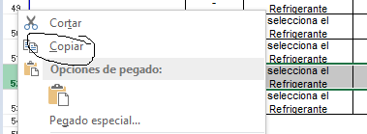

6. Para borrar los registros únicamente se debe borrar el contenido de la hoja Modelo Comunicación, columnas H-L y N-Q. El resto de datos se borrarán al eliminar los datos de las celdas indicadas
7. Para la columna M de la hoja Modelo de comunicación se debe seleccionar en la lista desplegable la última opción ("-")
Nota: Los PCAs de los gases refrigerantes se encuentran en la tabla A, del apéndice 1, de la IF-02 del RSIF. Página 50 del documento PDF Disponible en: https://www.boe.es/buscar/pdf/2019/BOE-A-2019-15228-consolidado.pdf

